Sheet1
学生id | 姓名 | 生日 | 性别
01 | 赵雷 | 1990-01-01 | 男
02 | 钱电 | 1990-12-21 | 男
03 | 孙风 | 1990-05-20 | 男
04 | 李云 | 1990-08-06 | 男
05 | 周梅 | 1991-12-01 | 女
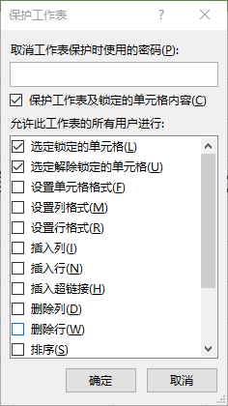
06 | 吴兰 | 1992-03-01 | 女 | 设置单元格格式-保护-勾除锁定
07 | 郑竹 | 1989-07-01 | 女 | 审阅-保护工作表-勾选图中选项
09 | 张三 | 2017-12-20 | 女
10 | 李四 | 2017-12-25 | 女
11 | 李四 | 2017-12-30 | 女
12 | 赵六 | 2017-01-01 | 女
13 | 孙七 | 2018-01-01 | 女

